Равномерное
Отклонение мат. ожидания
Хар-ки и интервалы | RN |  |  |  |  |  | RN
 | 10 | 100 | 1000 | 5000 | 10000 | 20000 | 10 | 100 | 1000 | 5000 | 10000 | 20000
Мат.ож.= | 615.3 | 483.36 | 489.243 | 496.17 | 494.192 | 496.427 | 482.1 | 516.35 | 492.069 | 490.051 | 494.52 | 494.961
500 | 0.231 | 0.033 | 0.022 | 0.008 | 0.012 | 0.007 | 0.036 | 0.033 | 0.016 | 0.020 | 0.011 | 0.010
С.к.о.= | 197.652 | 295.083 | 288.133 | 288.852 | 286.443 | 287.406 | 305.706 | 298.97 | 298.518 | 292.218 | 290.033 | 289.676
284.891 | 0.3062 | 0.0358 | 0.0114 | 0.0139 | 0.0054 | 0.0088 | 0.0731 | 0.0494 | 0.0478 | 0.0257 | 0.0180 | 0.0168
К-т вар.= | 0.321 | 0.61 | 0.589 | 0.582 | 0.58 | 0.579 | 0.634 | 0.579 | 0.607 | 0.596 | 0.586 | 0.585
0.571 | 0.438 | 0.069 | 0.032 | 0.020 | 0.016 | 0.015 | 0.111 | 0.015 | 0.064 | 0.044 | 0.027 | 0.025
0-100 | 0 | 13 | 100 | 515 | 1001 | 2053 | 1 | 10 | 123 | 566 | 1085 | 2124
100-200 | 0 | 12 | 109 | 528 | 1034 | 2036 | 1 | 8 | 100 | 512 | 975 | 1994
200-300 | 0 | 7 | 109 | 496 | 1045 | 1998 | 2 | 10 | 106 | 516 | 1028 | 2048
300-400 | 1 | 10 | 103 | 498 | 1002 | 1980 | 0 | 13 | 90 | 491 | 999 | 2032
400-500 | 3 | 14 | 97 | 479 | 1015 | 2018 | 0 | 8 | 94 | 483 | 990 | 1933
Отклонение с.к.о.
500-600 | 2 | 9 | 101 | 489 | 988 | 2028 | 3 | 11 | 94 | 508 | 1021 | 2000
600-700 | 1 | 8 | 104 | 520 | 1020 | 2039 | 0 | 6 | 94 | 471 | 994 | 2007
700-800 | 0 | 8 | 85 | 515 | 1005 | 1980 | 0 | 10 | 88 | 481 | 948 | 1955
800-900 | 2 | 9 | 95 | 482 | 972 | 1981 | 3 | 10 | 100 | 458 | 943 | 1945
900-1000 | 1 | 10 | 97 | 478 | 918 | 1887 | 0 | 14 | 111 | 514 | 1017 | 1962
10 величин
5000 величин

Отклонение к-та вар.

100 величин
10000 величин

1000 величин
20000 величин

RN 17
RN 982

Экспоненциальное
Отклонение мат. ожидания
Хар-ки и интервалы | RN |  |  |  |  |  | RN
 | 10 | 100 | 1000 | 5000 | 10000 | 20000 | 10 | 100 | 1000 | 5000 | 10000 | 20000
Мат.ож.= | 427.145 | 506.633 | 475.105 | 503.377 | 494.219 | 501.552 | 560.532 | 557.379 | 475.926 | 493.332 | 499.986 | 499.333
500 | 0.146 | 0.013 | 0.050 | 0.007 | 0.012 | 0.003 | 0.121 | 0.115 | 0.048 | 0.013 | 0.000 | 0.001
С.к.о.= | 430.404 | 479.953 | 435.961 | 494.744 | 485.981 | 498.328 | 450.253 | 543.819 | 480.791 | 481.565 | 495.643 | 493.803
480.937 | 0.105 | 0.002 | 0.094 | 0.029 | 0.010 | 0.036 | 0.064 | 0.131 | 0.000 | 0.001 | 0.031 | 0.027
К-т вар.= | 1.008 | 0.947 | 0.918 | 0.983 | 0.983 | 0.994 | 0.803 | 0.976 | 1.010 | 0.976 | 0.991 | 0.989
0.965 | 0.044 | 0.018 | 0.049 | 0.019 | 0.019 | 0.030 | 0.167 | 0.011 | 0.047 | 0.012 | 0.027 | 0.025
0-100 | 2 | 18 | 184 | 890 | 1796 | 3608 | 1 | 16 | 178 | 874 | 1767 | 3658
100-200 | 1 | 6 | 130 | 706 | 1464 | 2892 | 1 | 19 | 174 | 780 | 1514 | 2941
200-300 | 2 | 19 | 141 | 642 | 1251 | 2449 | 1 | 7 | 114 | 563 | 1178 | 2320
300-400 | 2 | 12 | 98 | 508 | 1034 | 2023 | 1 | 4 | 103 | 506 | 1022 | 2008
400-500 | 1 | 10 | 88 | 388 | 791 | 1642 | 3 | 9 | 95 | 450 | 832 | 1638
Отклонение с.к.о.
500-600 | 0 | 5 | 51 | 297 | 634 | 1296 | 0 | 7 | 59 | 331 | 659 | 1351
600-700 | 0 | 5 | 54 | 299 | 558 | 1120 | 0 | 12 | 55 | 277 | 566 | 1149
700-800 | 0 | 3 | 64 | 266 | 515 | 929 | 0 | 3 | 37 | 219 | 433 | 905
800-900 | 0 | 3 | 39 | 170 | 351 | 733 | 0 | 3 | 33 | 183 | 376 | 753
900-1000 | 0 | 5 | 29 | 147 | 297 | 600 | 1 | 2 | 27 | 158 | 299 | 591
1000-1100 | 1 | 2 | 26 | 124 | 247 | 494 | 1 | 5 | 24 | 132 | 244 | 478
1100-1200 | 0 | 3 | 27 | 124 | 214 | 396 | 0 | 4 | 20 | 107 | 216 | 405
1200-1300 | 0 | 4 | 18 | 73 | 133 | 301 | 0 | 1 | 15 | 87 | 165 | 349
1300-1400 | 1 | 2 | 13 | 75 | 146 | 309 | 0 | 0 | 9 | 55 | 133 | 253
1400-1500 | 0 | 0 | 11 | 49 | 102 | 215 | 1 | 2 | 8 | 58 | 119 | 233
1500-1600 | 0 | 0 | 5 | 40 | 95 | 180 | 0 | 1 | 14 | 50 | 90 | 173
1600-1700 | 0 | 0 | 3 | 35 | 55 | 134 | 0 | 0 | 4 | 31 | 72 | 142
1700-1800 | 0 | 1 | 5 | 33 | 64 | 121 | 0 | 1 | 4 | 23 | 64 | 137
1800-1900 | 0 | 0 | 3 | 23 | 46 | 93 | 0 | 0 | 4 | 22 | 36 | 94
1900-2000 | 0 | 2 | 11 | 111 | 207 | 465 | 0 | 4 | 23 | 94 | 215 | 422
10 величин
5000 величин
Отклонение к-та вар.

100 величин
10000 величин

1000 величин
20000 величин

RN 17
RN 982

Эрланг
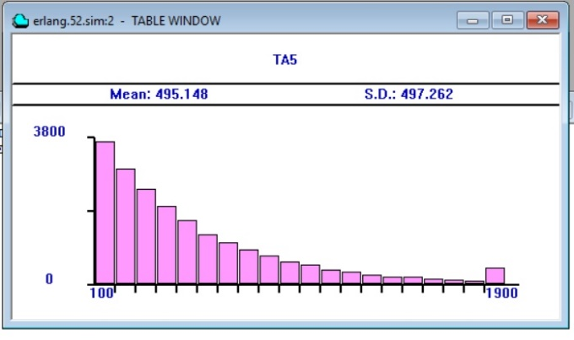
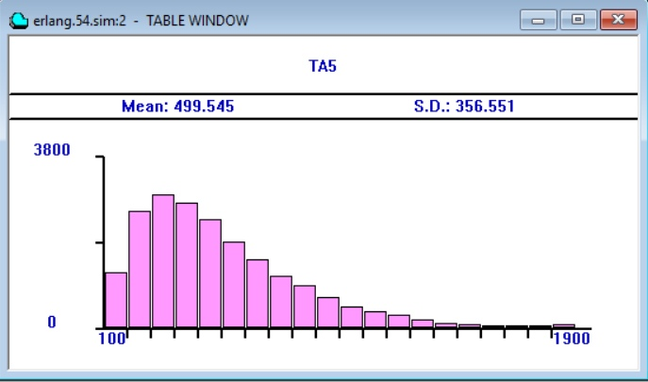
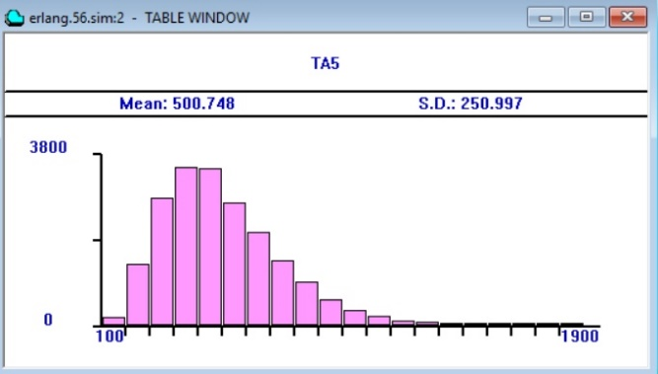
Хар-ки и интервалы |  | RN |  |  |  |  |  | RN |  |  |  |  |  | RN 17 | k = 1 | k = 2 | k = 4
 |  | 10 | 100 | 1000 | 5000 | 10000 | 20000 | 10 | 100 | 1000 | 5000 | 10000 | 20000
k=1 | Мат.ож = | 393.934 | 486.982 | 481.409 | 489.435 | 493.823 | 495.148 | 579.218 | 494.962 | 523.125 | 502.145 | 500.168 | 499.317
 | 500 | 0.212 | 0.026 | 0.037 | 0.021 | 0.012 | 0.010 | 0.158 | 0.010 | 0.046 | 0.004 | 0.000 | 0.001
 | С.к.о.= | 186.198 | 399.562 | 472.597 | 490.51 | 498.884 | 497.262 | 496.197 | 403.698 | 517.917 | 500.142 | 494.204 | 496.952
 | 454.51025 | 0.590 | 0.121 | 0.040 | 0.079 | 0.098 | 0.094 | 0.092 | 0.112 | 0.140 | 0.100 | 0.087 | 0.093
 | К-т вар. = | 0.473 | 0.820 | 0.982 | 1.002 | 1.010 | 1.004 | 0.857 | 0.816 | 0.990 | 0.996 | 0.988 | 0.995
 | 0.911 | 0.481 | 0.099 | 0.077 | 0.100 | 0.109 | 0.102 | 0.060 | 0.105 | 0.087 | 0.093 | 0.084 | 0.092
k=2 | Мат.ож = | 573.491 | 513.105 | 494.835 | 501.057 | 500.469 | 499.545 | 313.948 | 540.686 | 493.247 | 498.091 | 500.376 | 501.058
 | 500 | 0.147 | 0.026 | 0.010 | 0.002 | 0.001 | 0.001 | 0.372 | 0.081 | 0.014 | 0.004 | 0.001 | 0.002
 | С.к.о.= | 350.38 | 307.156 | 344.558 | 353.464 | 355.237 | 356.551 | 206.139 | 401.248 | 357.083 | 351.59 | 360.209 | 358.02 | RN 982 | k = 1 | k = 2 | k = 4
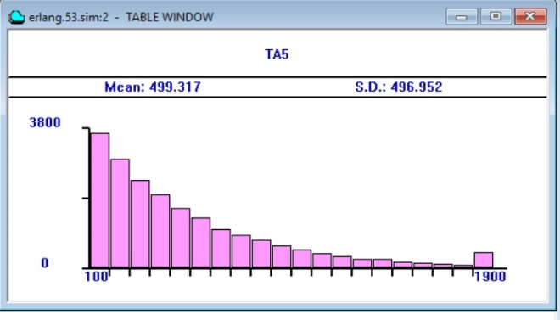
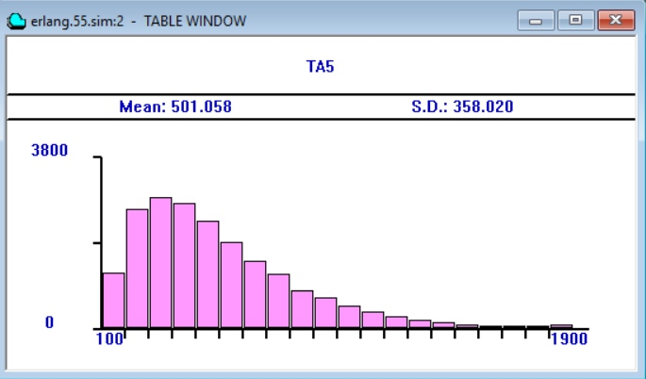
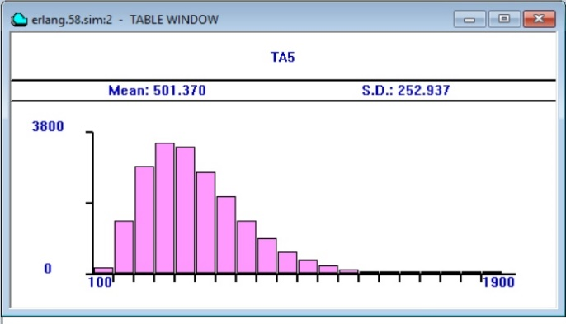
 | 341.80291667 | 0.025 | 0.101 | 0.008 | 0.034 | 0.039 | 0.043 | 0.397 | 0.174 | 0.045 | 0.029 | 0.054 | 0.047
 | К-т вар.= | 0.611 | 0.599 | 0.696 | 0.705 | 0.710 | 0.714 | 0.657 | 0.742 | 0.724 | 0.706 | 0.720 | 0.715
 | 0.691 | 0.116 | 0.134 | 0.007 | 0.020 | 0.026 | 0.032 | 0.050 | 0.073 | 0.047 | 0.021 | 0.041 | 0.033
k=4 | Мат.ож = | 524.281 | 528.01 | 497.399 | 501.364 | 500.882 | 500.748 | 398.561 | 518.351 | 498.704 | 500.062 | 500.748 | 501.37
 | 500 | 0.049 | 0.056 | 0.005 | 0.003 | 0.002 | 0.001 | 0.203 | 0.037 | 0.003 | 0.000 | 0.001 | 0.003
 | С.к.о.= | 223.311 | 235.827 | 245.711 | 250.284 | 249.887 | 250.997 | 227.559 | 266.409 | 259.799 | 253.672 | 254.185 | 252.937
 | 247.54816667 | 0.098 | 0.047 | 0.007 | 0.011 | 0.009 | 0.014 | 0.081 | 0.076 | 0.049 | 0.025 | 0.027 | 0.022
 | К-т вар. = | 0.426 | 0.447 | 0.494 | 0.499 | 0.499 | 0.501 | 0.571 | 0.514 | 0.521 | 0.507 | 0.508 | 0.504
 | 0.499 | 0.147 | 0.105 | 0.011 | 0.000 | 0.001 | 0.004 | 0.144 | 0.029 | 0.043 | 0.016 | 0.017 | 0.010
Отклонение мат. ожиидания при k = 1
Отклонение с.к.о. ри k = 1
Отклонение к-та вар. при k = 1

Отклонение мат. ожиидания при k = 2
Отклонение с.к.о. при k = 2
Отклонение к-та вар. при k = 2

Отклонение мат. ожиидания при k = 4
Отклонение с.к.о. при k = 4
Отклонение к-та вар. при k = 4

